Chi tiết địa chất
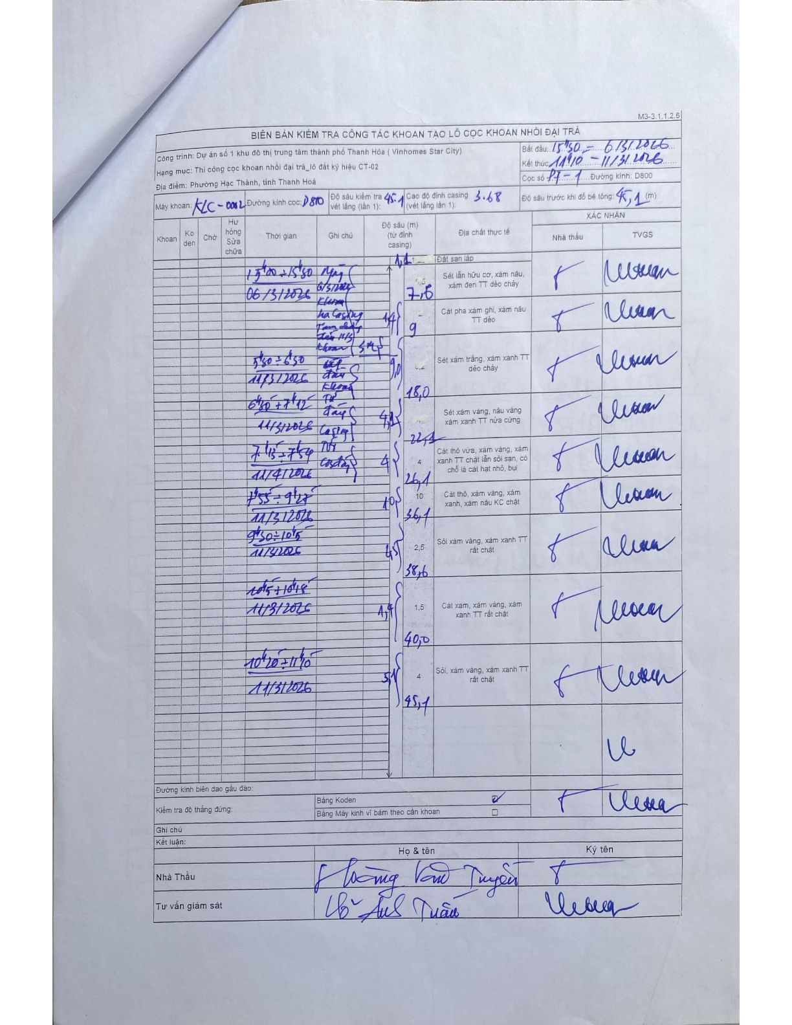
Dự án | Dự án số 1 khu đô thị trung tâm thành phố Thanh Hóa (Vinhomes Star City)
Hạng mục | Thi công cọc khoan nhồi đại trà_lô đất ký hiệu CT-02
Tên bộ phận | Phường Hạc Thành, tỉnh Thanh Hoá
Số hiệu cọc | 17-1
Biên bản số | KLC-002
Đường kính | D800
Bắt đầu thi công | 15:50 06/11/2026
Kết thúc thi công | 14:10 11/11/2026

Địa chất TT | Đường kính | Mô tả lớp thiết kế | Từ (h) | Đến (h) | Cao độ từ | Cao độ đến | T.Gian (h) | Dài (m) | V (m/h) | Ghi chú
1 | D800 | Đất san lấp | 15:00 06/11/2026 | 15:30 06/11/2026 | 0 | -1.1 | 0.5 | 1.1 | 2.2 | Chiều dài lớp 1.1m
2 | D800 | Sét lẫn hữu cơ, xám nâu, xám đen TT dẻo chảy | 05:50 11/11/2026 | 06:33 11/11/2026 | 0 | -7.9 | 0.72 | 7.9 | 11.02 | Chiều dài lớp 7.9m
3 | D800 | Cát pha xám ghi, xám nâu TT dẻo | 06:33 11/11/2026 | 07:42 11/11/2026 | 0 | -9 | 1.15 | 9 | 7.83 | Chiều dài lớp 9.0m
4 | D800 | Sét xám trắng, xám xanh TT dẻo chảy | 07:45 11/11/2026 | 07:54 11/11/2026 | 0 | -4.5 | 0.15 | 4.5 | 30 | Chiều dài lớp 4.5m
5 | D800 | Sét xám vàng, nâu vàng xám xanh TT nửa cứng | 07:55 11/11/2026 | 09:25 11/11/2026 | 0 | -3.9 | 1.5 | 3.9 | 2.6 | Chiều dài lớp 3.9m
6 | D800 | Cát thô vừa, xám vàng, xám xanh TT chặt lẫn sỏi sạn, có chỗ là cát hạt nhỏ, bụi | 09:30 11/11/2026 | 10:15 11/11/2026 | 0 | -10 | 0.75 | 10 | 13.33 | Chiều dài lớp 10.0m
7 | D800 | Cát thô, xám vàng, xám xanh, xám nâu KC chặt | 10:15 11/11/2026 | 10:45 11/11/2026 | 0 | -2.2 | 0.5 | 2.2 | 4.4 | Chiều dài lớp 2.2m
8 | D800 | Sỏi xám vàng, xám xanh TT rất chặt | 10:50 11/11/2026 | 11:01 11/11/2026 | 0 | -1.4 | 0.18 | 1.4 | 7.64 | Chiều dài lớp 1.4m
9 | D800 | Cát xám, xám vàng, xám xanh TT rất chặt; Sỏi, xám vàng, xám xanh TT rất chặt | 11:01 11/11/2026 | 11:40 11/11/2026 | 0 | -5.1 | 0.65 | 5.1 | 7.85 | Chiều dài lớp 5.1m

ẢNH BIÊN BẢN GỐC

